Zadanie_1
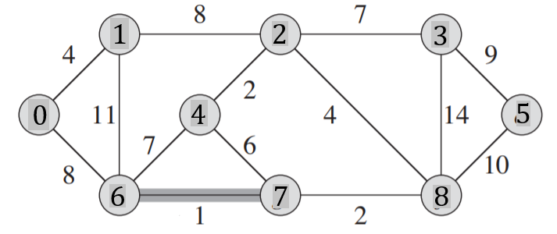
 |  |  |  |  |  |  |  |  |  |  | Q |  |  | Q |  |  | T
 |  |  |  |  |  |  |  |  |  |  | u | v | w | u | v | w | u | v | w
 |  |  |  |  |  |  |  |  |  |  | 0 | 1 | 4 |  |  |  | 6 | 7 | 1
 |  |  |  |  |  |  |  |  |  |  | 0 | 6 | 8 |  |  |  | 2 | 4 | 2
 |  |  |  |  |  |  |  |  |  |  | 1 | 2 | 8 |  |  |  | 7 | 8 | 2
 |  |  |  |  |  |  |  |  |  |  | 1 | 6 | 11 |  |  |  | 0 | 1 | 4
 |  |  |  |  |  |  |  |  |  |  | 2 | 3 | 7 |  |  |  | 2 | 8 | 4
 |  |  |  |  |  |  |  |  |  |  | 2 | 4 | 2
Macierz sąsiedztwa |  |  |  |  |  |  |  |  |  |  | 2 | 8 | 4 |  |  |  | 2 | 3 | 7
 | 0 | 1 | 2 | 3 | 4 | 5 | 6 | 7 | 8 | 9 | 3 | 5 | 9
0 |  | 4 |  |  |  |  | 8 |  |  |  | 3 | 8 | 14 |  |  |  | 0 | 6 | 8
1 | 4 |  | 8 |  |  |  | 11 |  |  |  | 4 | 6 | 7
2 |  | 8 |  | 7 | 2 |  |  |  | 4 |  | 4 | 7 | 6 |  |  |  | 3 | 5 | 9
3 |  |  | 7 |  |  | 9 |  |  | 14 |  | 5 | 8 | 10 |  |  |  |  |  | 37
4 |  | 2 |  |  |  |  | 7 | 6 |  |  | 6 | 7 | 1
5 |  |  | 9 |  |  |  |  |  | 10 |  | 7 | 8 | 2
6 | 8 | 11 |  |  | 7 |  |  | 1
7 |  |  |  |  | 6 |  | 1 |  | 2
8 |  |  | 4 | 14 |  | 10 |  | 2
9

Zadanie_2
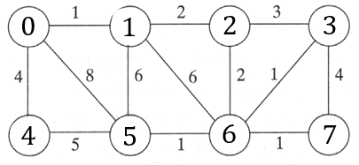
 |  |  |  |  |  |  |  |  | u | v | w |  | u | v | w | Z
 |  |  |  |  |  |  |  |  | 0 | 1 | 1 | T | 0 | 1 | 1
 |  |  |  |  |  |  |  |  | 3 | 6 | 1 |  | 3 | 6 | 1
 |  |  |  |  |  |  |  |  | 5 | 6 | 1 |  | 5 | 6 | 1
 |  |  |  |  |  |  |  |  | 6 | 7 | 1 |  | 6 | 7 | 1
 |  |  |  |  |  |  |  |  | 1 | 2 | 2 |  | 1 | 2 | 2
 |  |  |  |  |  |  |  |  | 2 | 6 | 2 |  | 2 | 6 | 2
 |  |  |  |  |  |  |  |  | 2 | 3 | 3 |  | 0 | 4 | 4
Macierz sąsiedztwa |  |  |  |  |  |  |  |  | 0 | 4 | 4 |  |  |  | 12
 | 0 | 1 | 2 | 3 | 4 | 5 | 6 | 7 | 3 | 7 | 4
0 |  | 1 |  |  | 4 | 8 |  |  | 4 | 5 | 5
1 | 1 |  | 2 |  |  | 6 | 6 |  | 1 | 5 | 6
2 |  | 2 |  | 3 |  |  | 2 |  | 1 | 6 | 6
3 |  |  | 3 |  |  |  | 1 | 4 | 0 | 5 | 8
4 | 4 |  |  |  |  | 5
5 | 8 | 6 |  |  | 5 |  | 1 |  | posortowane po w
6 |  | 6 | 2 | 1 |  | 1 |  | 1
7 |  |  |  | 4 |  |  | 1

Zadanie_3
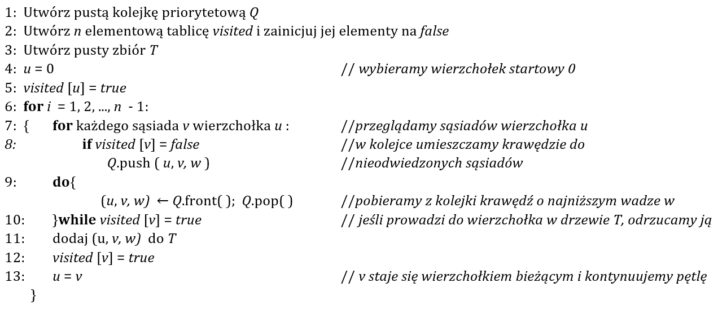
Q |  |  | T |  |  | i | u |  | 0 | 1 | 2 | 3 | 4 | 5 | 6 | 7 | 8
u | v | w | u | v | w | 1 | 0 | visited | true | true | false | false | false | false | false | false | false
4 | 6 | 1 | 0 | 1 | 4
6 | 4 | 1 | 1 | 2 | 8
2 | 5 | 2 | 2 | 5 | 2 | 2 |  |  | true | true | true | false | false | false | false | false | false
5 | 2 | 2 | 2 | 7 | 4
6 | 7 | 2 | 7 | 6 | 2
7 | 6 | 2 | 6 | 4 | 1 | 3 |  |  | true | true | true | false | false | true | false | false | false
0 | 1 | 4 | 2 | 3 | 7
2 | 7 | 4 | 3 | 8 | 9
7 | 2 | 4 |  |  | 37 | 4 |  |  | true | true | true | false | false | true | false | true | false
5 | 6 | 6
6 | 5 | 6
2 | 3 | 7 |  |  |  | 5 |  |  | true | true | true | false | false | true | true | true | false
4 | 5 | 7
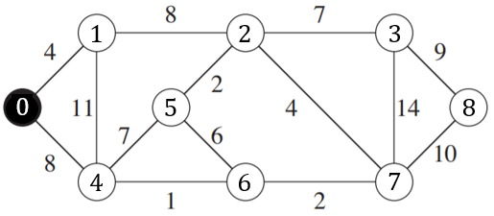
5 | 4 | 7
8 | 10 | 7 |  |  |  | 6 |  |  | true | true | true | false | true | true | true | true | false
3 | 2 | 7
0 | 4 | 8
1 | 2 | 8 |  |  |  | 7 |  |  | true | true | true | true | true | true | true | true | false
2 | 1 | 8
4 | 0 | 8
3 | 8 | 9 |  |  |  | 8 |  |  | true | true | true | true | true | true | true | true | true
8 | 3 | 9
7 | 8 | 10
1 | 4 | 11
3 | 7 | 14
7 | 3 | 14

Zadanie_4a
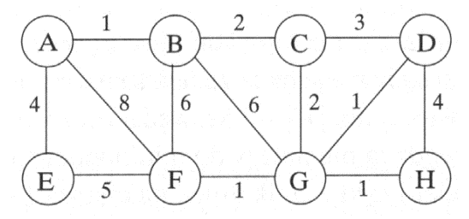

Q |  |  | T
u | v | w | u | v | w
A | B | 1 | A | B | 1
A | E | 4 | B | C | 2
A | F | 8 | C | G | 2
B | A | 1 | G | D | 1
B | C | 2 | G | F | 1
B | F | 6 | G | H | 1
C | B | 2 | A | E | 4
C | D | 3 |  |  | 12
C | G | 2
D | C | 3
D | G | 1
D | H | 4
E | A | 4
E | F | 5
F | A | 8
F | B | 6
F | E | 5
F | G | 1
G | B | 6
G | C | 2
G | D | 1
G | F | 1
G | H | 1
H | D | 4
H | G | 1

